상품제안서
메이드유 목쿠션 | 상품코드: F11720

 |  |  |  |  |  |  | 02-412-0044 | www.easy1.co.kr
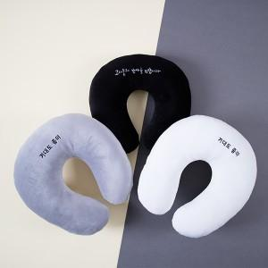

【상세/제작정보】 | ★작은글자는 이미지 표현은 안될 수 있으며, 난이도 및 사이즈가 커질경우 단가 추가 될 수 있습니다.

【인쇄/포장옵션】 | 실크, 자수 / 스티커형 더스트백 포함

【공급단가】 | 수량 | 100~ | 300~ | 500~ | 1,000~ | 3,000~
*VAT별도 | 단가 | 5,720원 | 5,630원 | 5,500원 | 5,280원 | 5,060원

【상품 URL】 | https://dev.easy1.co.kr:443/src/goods_detail.php?gdno=11720

